業務フロー(商品選択)
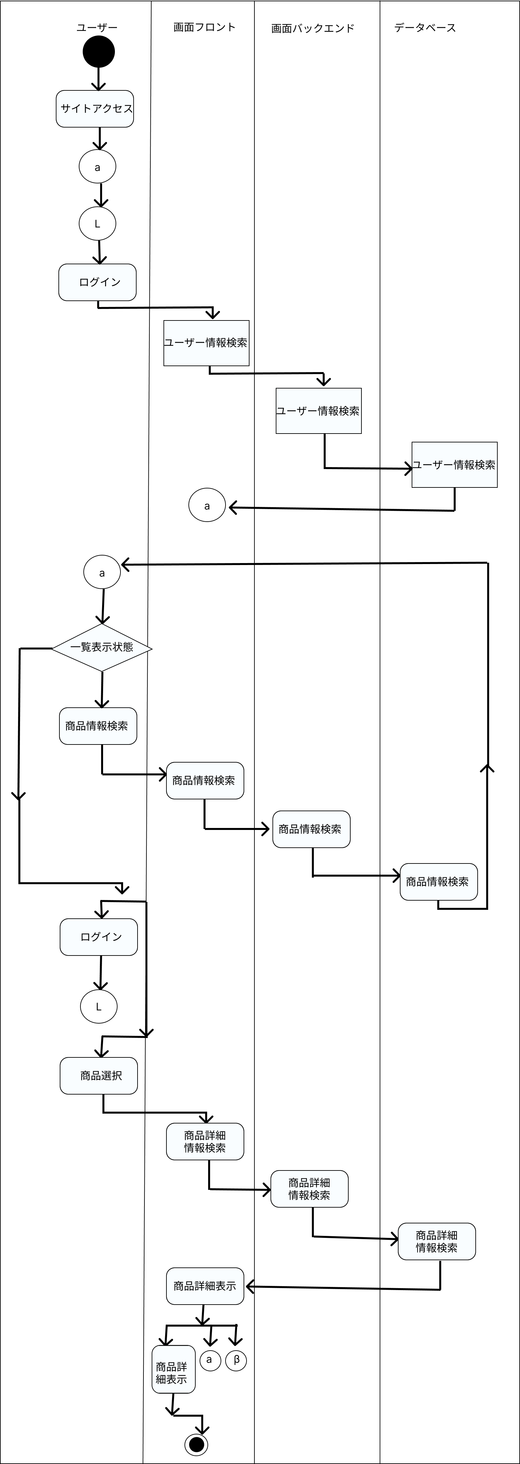
業務フロー
共通情報 | システム名 | 販売管理システム | 作成者 | 市耒 彩羽
 | 工程名 | システム設計 | 作成日付 | 2022-09-30
 | ドキュメント名 | 販売管理システム 業務フロー | バージョン | v1.0
 |  |  | 更新者
 |  |  | 更新日付

業務フロー(カート処理)
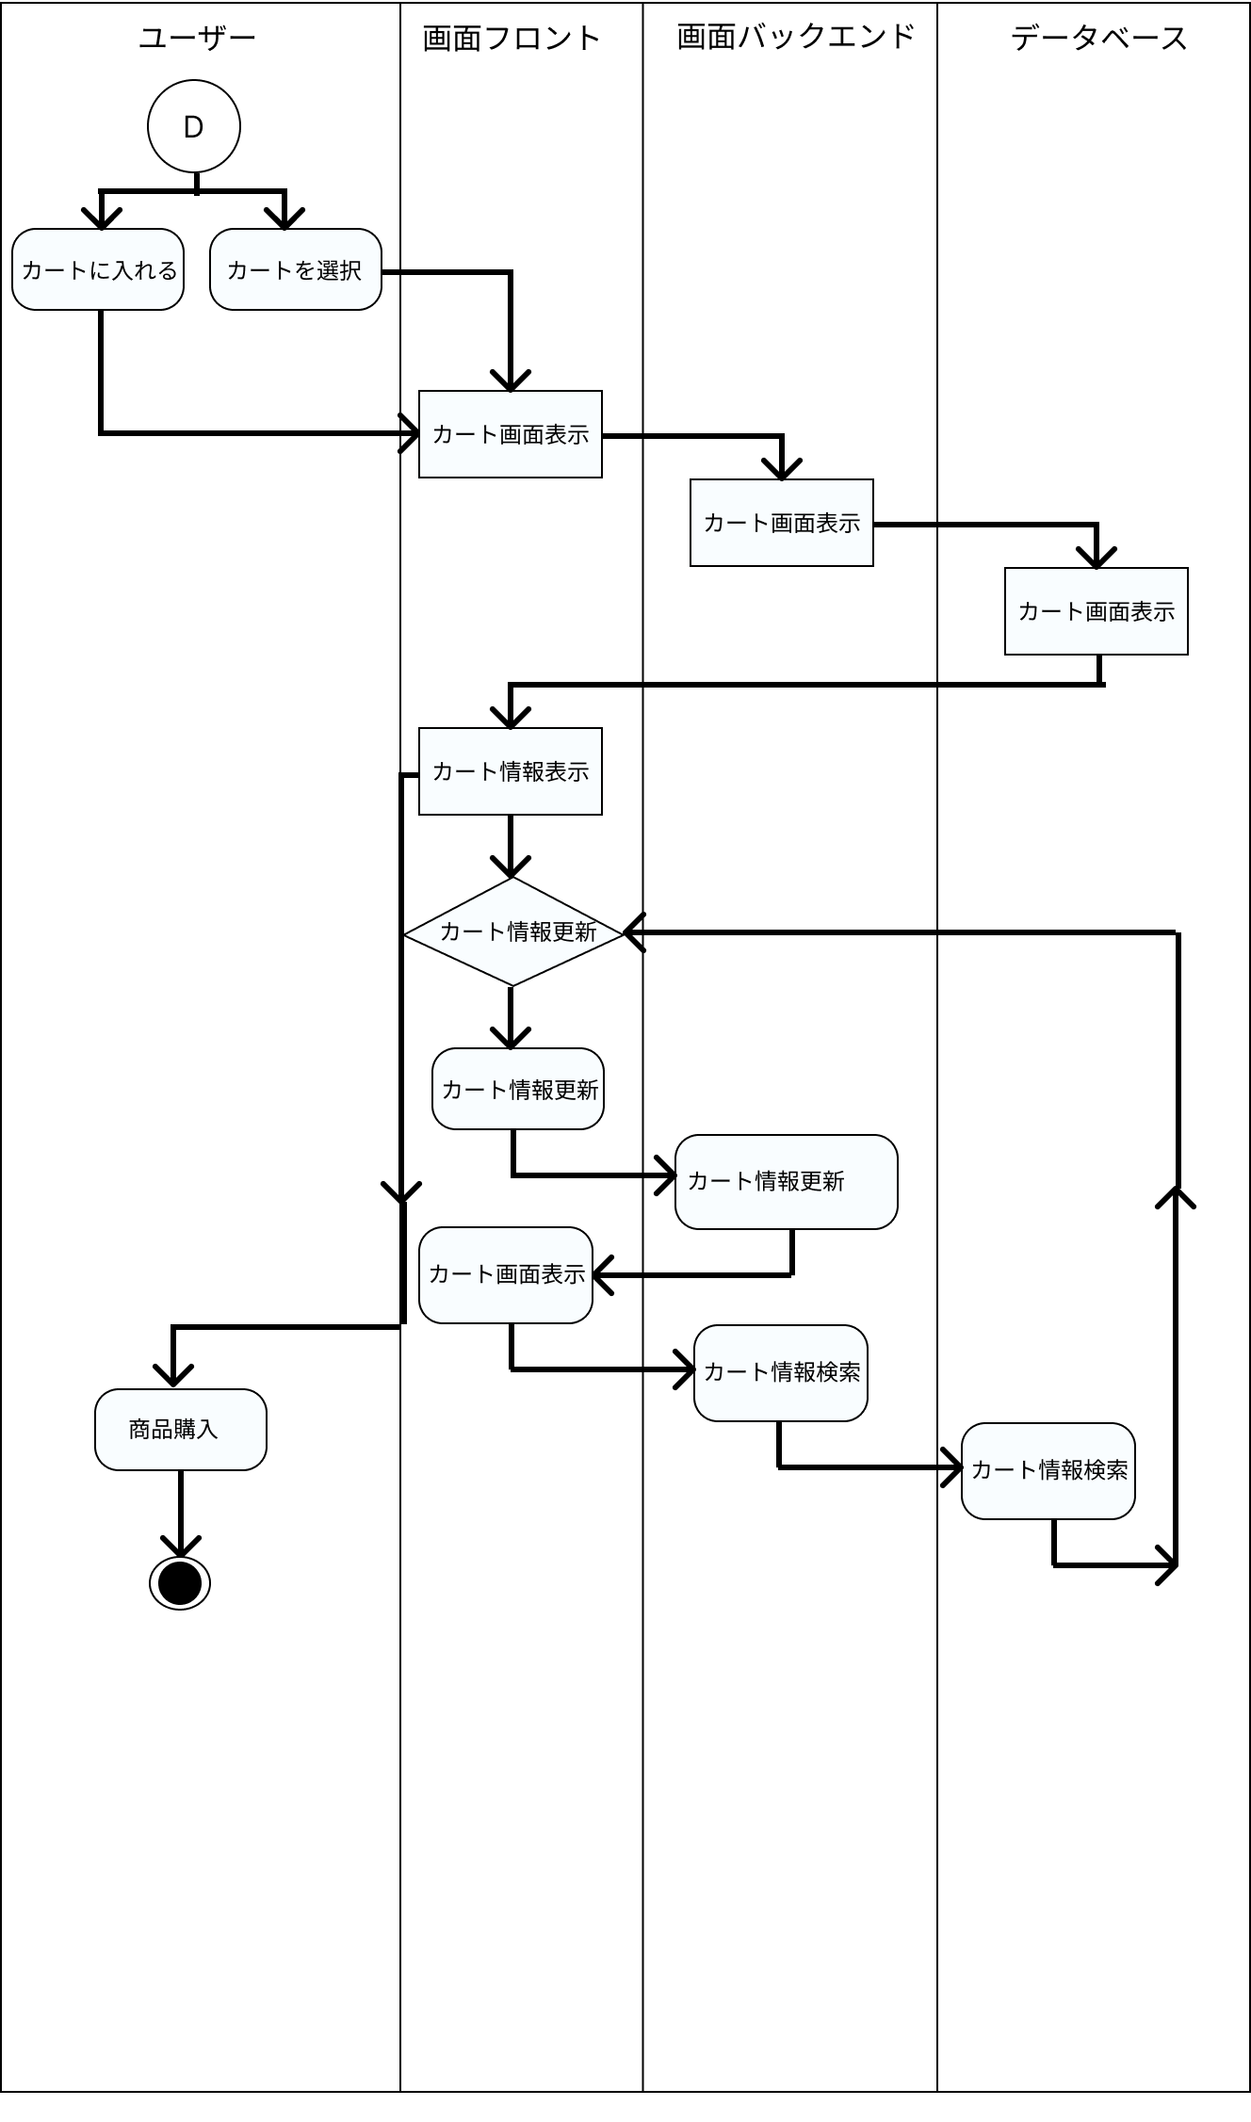
業務フロー
共通情報 | システム名 | 販売管理システム | 作成者 | 市耒 彩羽
 | 工程名 | システム設計 | 作成日付 | 2022-09-30
 | ドキュメント名 | 販売管理システム 業務フロー | バージョン | v1.0
 |  |  | 更新者
 |  |  | 更新日付

業務フロー(購入処理)
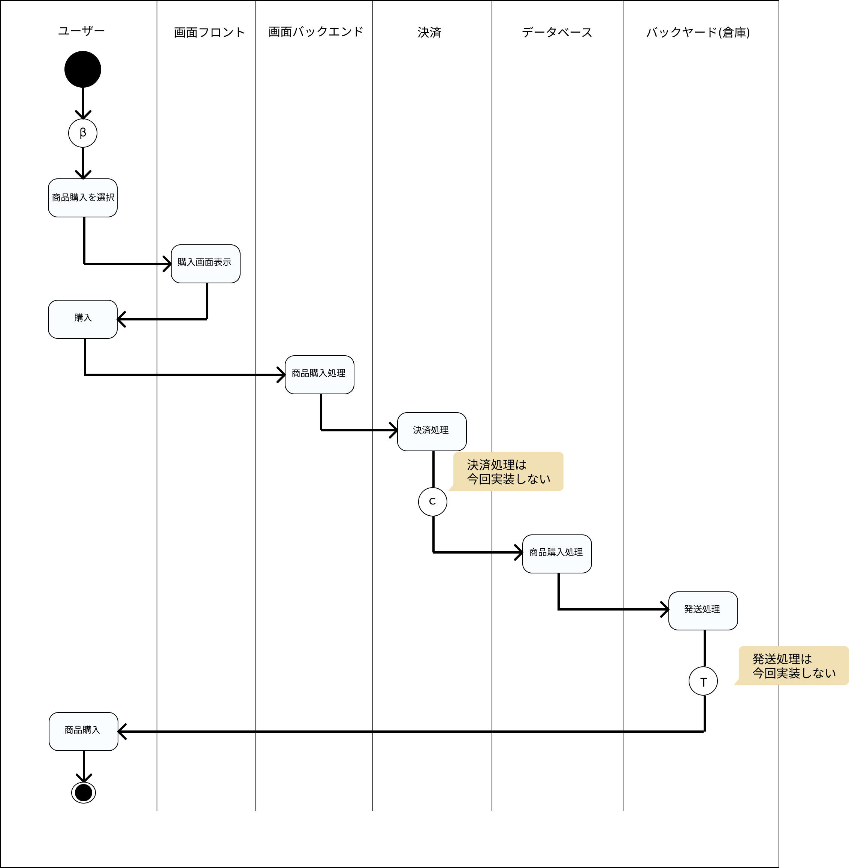
業務フロー
共通情報 | システム名 | 販売管理システム | 作成者 | 志水凜
 | 工程名 | システム設計 | 作成日付 | 2022-09-30
 | ドキュメント名 | 販売管理システム 業務フロー | バージョン | v1.0
 |  |  | 更新者
 |  |  | 更新日付

業務フロー(履歴表示処理)
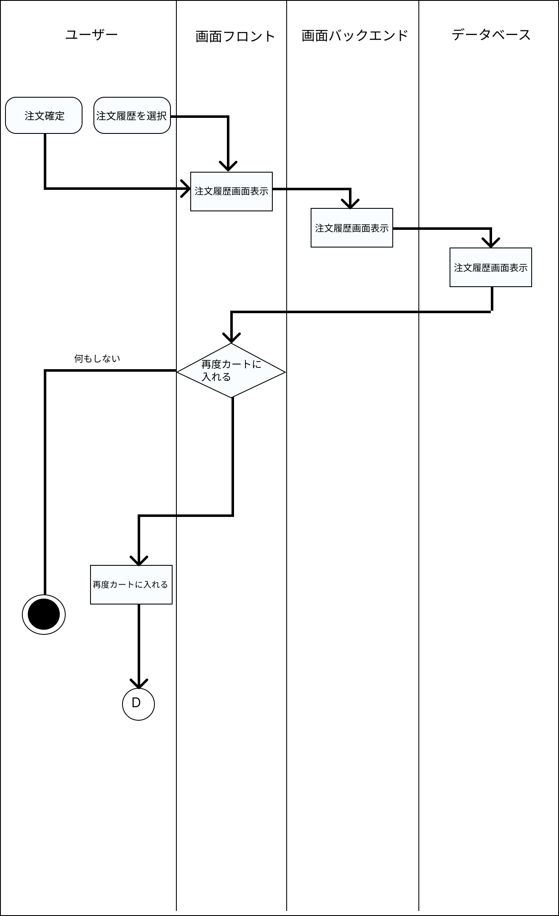
業務フロー
共通情報 | システム名 | 販売管理システム | 作成者 | 志水 凜
 | 工程名 | システム設計 | 作成日付 | 2022-09-30
 | ドキュメント名 | 販売管理システム 業務フロー | バージョン | v1.0
 |  |  | 更新者
 |  |  | 更新日付

